不動産案内書 (2026.2.17更新)
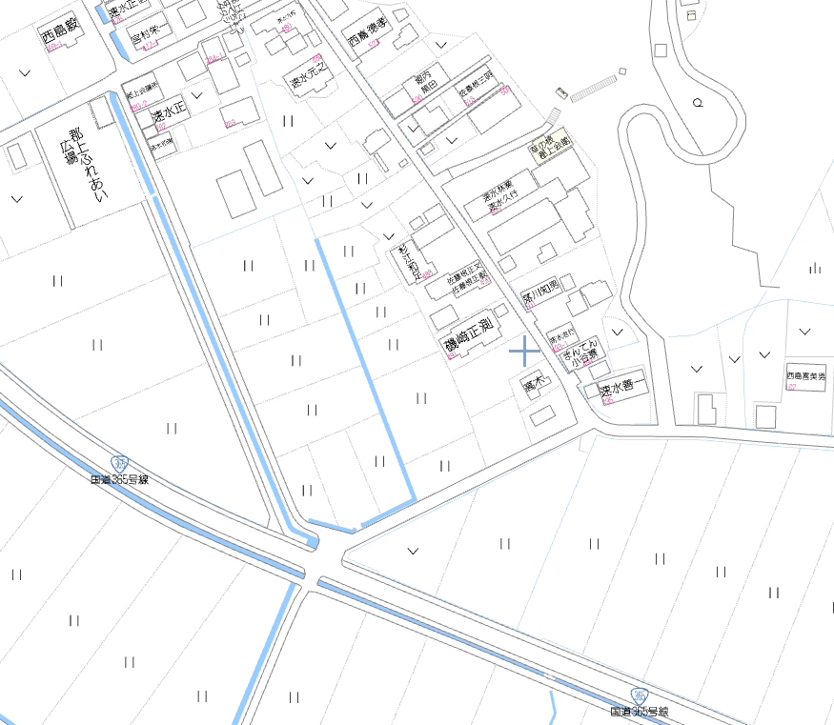
売却不動産案内書
 |  |  |  |  | 種目 | 小谷郡上町売土地
 |  |  |  |  |  |  | 350 |  |  |  | 万円
 |  |  |  |  | 所在 | 長浜市小谷郡上町265
 |  |  |  |  | 交通 | ＪＲ北陸本 |  | 線 | 河毛 |  | 駅
 |  |  |  |  |  | バス | 分 停 |  | 徒歩 |  | 分
 |  |  |  |  | 土地 | 面積 | 面積 （坪数） |  |  | 間口×奥行
 |  |  |  |  |  |  | 491.00㎡ （148.52坪）
 |  |  |  |  |  | 道路 | 東 側 公道 4.7 ｍ
 |  |  |  |  |  | 権利 | 所有権
 |  |  |  |  |  | 地目 | 田/畑 |  | 現況 | 更地
 |  |  |  |  |  | 建蔽率 | 70% |  | 容積率 | 200%
 |  |  |  |  |  | 都市 計画 | 長浜北部 都市計画区域 |  | 用途 地域 | 非線引き区域

 |  |  |  |  |  | その他規則
 |  |  |  |  |  | 引渡 | 即時 ･ 相談 ･ 期日指定 ( )
 |  |  |  |  |  | その他
 |  |  |  |  | 設備

 |  |  |  |  |  | ※現状有姿 ※建築条件付

商号 | 長住不動産株式会社 | 所在地 | ＴＥＬ ( 0749 )-63-1611
 |  | 長浜市大戌亥町1001番地 | ＦＡＸ ( 0749 )-64-0661 | HP www.nagajyu.jp
 |  | 宅建免許番号 滋賀県知事(4)第3303号 |  | 担当者 松居 |  |  |  |  | 取引形態／専任

